Web
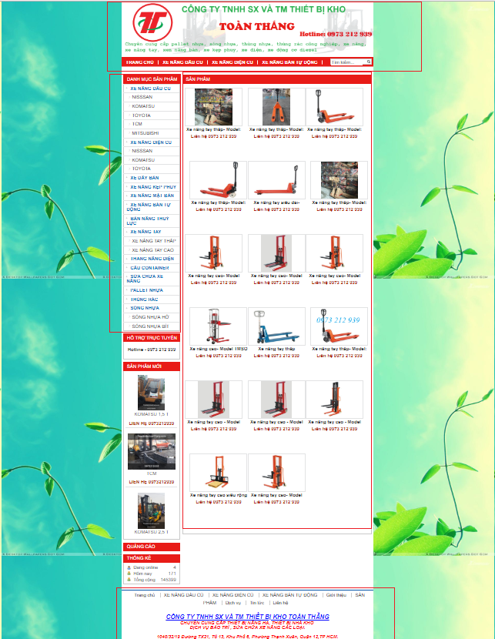
 | link tham khảo: | http://thietbikhotoanthang.com/danh-muc/xe-nang-tay-146.html
Trang chủ
 |  |  |  | Xóa phần hỗ trợ trực tuyến, sản phẩm mới, thống kê

Header
 |  |  |  |  | Thay đổi logo
 |  |  |  |  | thay đổi tên công ty
 |  |  |  |  | thay đổi số hotline
 |  |  |  |  | thay đổi description
 |  |  |  |  | Menu thay đổi thành: trang chủ, xe nâng, phụ tùng, đặt hàng, liên hệ

footer

thay đổi thông tin trong trang footer

left-layout
 |  | thay đổi thành sản phẩm của mình (chỉ show 1 vài sản phẩm)

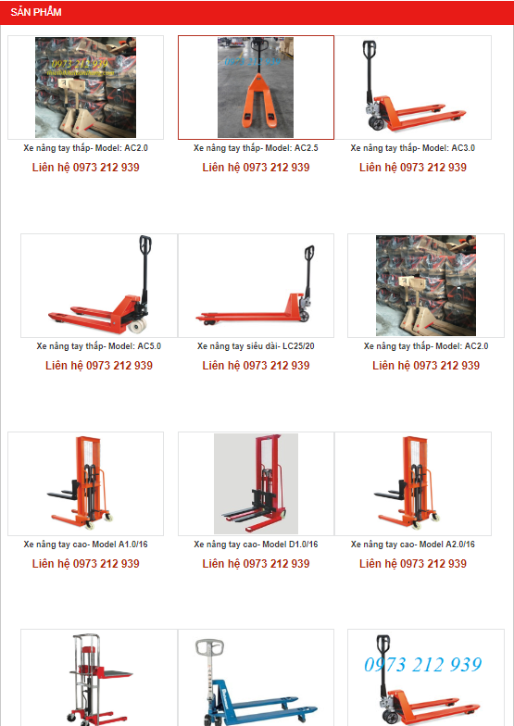
main-body
 |  |  | hiển thị danh sách sản phẩm (xe nâng + 1 số phụ tùng)

